課題表示形式
 | 基準日：1900/8/1 | 1900/8/1から35日後 | 1900/8/1の20日前 | 1900/8/1の300日前 | 1900/8/1の4381日後
表示:1900/8/1
シリアル値
表示：8月1日
表示：1900/08/01(Sun)
表示：明治33年8月1日 日曜日
表示：Aug. 01, 1900

なぜこの表示になるのか？

例題日付関数1
数字
曜日（書式のみ変更）
曜日（文字列）
曜日（WEEKDAY関数）
 | 土曜日、日曜日は文字を赤にする（条件付き書式）

■ TODAY()
今日の日付
■ WEEKDAY(シリアル値)
指定した日の曜日を番号で返す。

例題日付関数2
日付 | 年 | 月 | 日
2014-02-14

今日の日付 | 年 | 月 | 日

■ YEAR(シリアル値)
シリアル値の年を求める
■ MONTH(シリアル値）
シリアル値の月を求める
■ DAY（シリアル値）
シリアル値の日を求める
シリアル値 | 年 | 月 | 日
42000

例題日付関数3
■ DATE(年,月,日)
指定した日をシリアル値にして返す。
年 | 月 | 日 | 日付
2014 | 2 | 14
年 | 月 | 日 | 日付
0 | 1 | 1

課題図書貸し出し
借り出し日 | 2016-05-07
貸出期間 | 2 | 1 | 3 | 2 | ←ここの数字を変えれば返却期日も変化するように
 | 週間 | ヶ月 | ヶ月 | 年
返却期日

指定された貸出期間に従って返却期日を求めよ
返却日が土曜か日曜なら文字が赤くなるように書式設定せよ

課題年齢
今日現在の年齢と年代が表示されるように表を完成させてください。
名前 | 生年月日 | 年齢 | 年代 | 年代 | 人数 | ヒント
中澤 | 1973-06-19 |  |  | 40 |  | 2015/4/30現在 | 20150430
石黒 | 1978-05-12 |  |  | 30 |  | 1986/9/14生まれ | 19860914
飯田 | 1981-08-08 |  |  | 20 |  | (L2-L3)→ | 289516 | ←前2桁に年齢が出ている
安倍 | 1981-08-10 |  |  | 10 |  | 不要な桁は切り捨てる
福田 | 1984-12-17
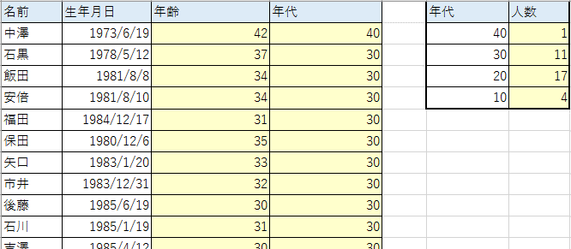
保田 | 1980-12-06
今日現在の各人の年齢と10歳区切りの「年代」を求めよ。
また年代ごとの度数分布表を作成せよ。
矢口 | 1983-01-20
市井 | 1983-12-31
後藤 | 1985-06-19
石川 | 1985-01-19
吉澤 | 1985-04-12
辻 | 1987-06-17
加護 | 1988-02-07
高橋 | 1986-09-14
紺野 | 1987-05-07
小川 | 1987-10-29
新垣 | 1988-10-20
藤本 | 1985-02-26
亀井 | 1988-12-23
道重 | 1989-07-13
田中 | 1989-11-11
久住 | 1992-07-15
光井 | 1993-01-12
李 | 1988-02-11
銭 | 1991-03-11
譜久村 | 1996-10-30
生田 | 1997-07-07
鞘師 | 1998-05-28
鈴木 | 1998-08-05
飯窪 | 1990-11-06
石田 | 1993-01-06
佐藤 | 1995-05-06
工藤 | 1995-10-26

